02_ヤマトB2出荷指示エクスポート
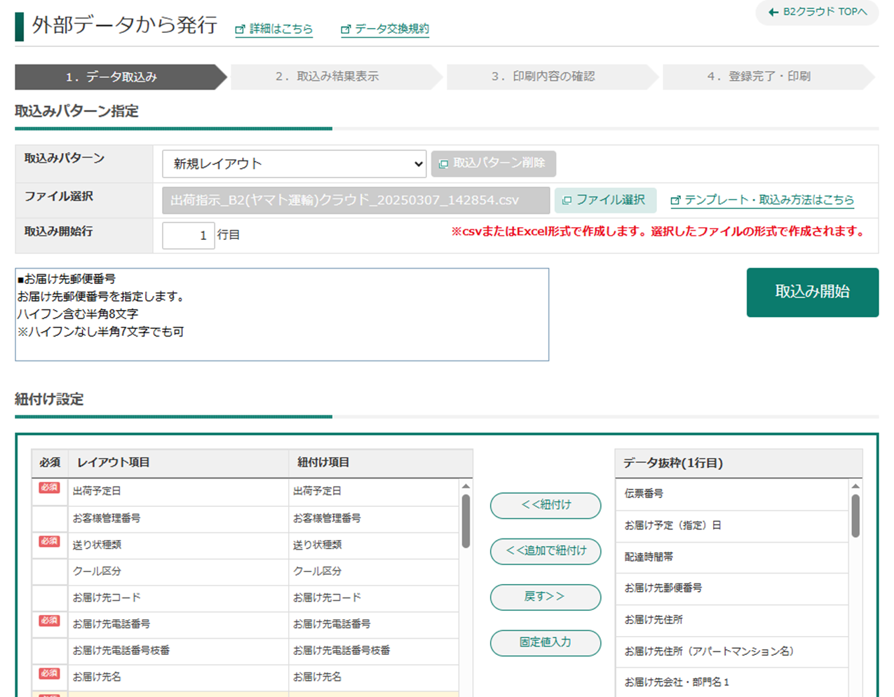
ヤマト運輸B2 出荷指示エクスポート

NO | 項目名 | 出力 | 説明
1 | お客様管理番号 | ○ | システム受注番号＋_＋配送番号
2 | 送り状種別 | ○
3 | クール区分 | ○ | 出荷指示エクスポートで指定 ・冷蔵：2 ・冷凍：3 ・上記以外：空白
4 | 伝票番号
5 | 出荷予定日 | ○ | 出荷日
6 | お届け予定（指定）日 | ○ | 配送日
7 | 配達時間帯 | ○ | 01：午前中 12：12時～14時 14：14時～16時 16：16時～18時 18：18時～20時 20：20時～21時
8 | お届け先コード
9 | お届け先電話番号 | ○ | 配送先電話番号
10 | お届け先電話番号枝番
11 | お届け先郵便番号 | ○ | 配送先郵便番号
12 | お届け先住所 | ○ | 配送先住所 ※最大32バイトまで出力
13 | お届け先住所（アパートマンション名） | ○ | 配送先住所 ※最大32バイトまで出力 ※お届け先住所が32バイト以上あった場合に33バイト目以降を最大32バイトまで出力
14 | お届け先会社・部門名１
15 | お届け先会社・部門名２
16 | お届け先名 | ○ | 配送先名
17 | お届け先名略称カナ
18 | 敬称 | ○ | 様固定値
19 | ご依頼主コード
20 | ご依頼主電話番号 | ○ | ギフト：注文者電話番号 ギフトしない：店舗プロフィール設定：電話番号
21 | ご依頼主電話番号枝番
22 | ご依頼主郵便番号 | ○ | ギフト：注文者郵便番号 ギフトしない：店舗プロフィール設定：郵便番号
23 | ご依頼主住所 | ○ | ギフト：注文者住所 ギフトしない：店舗プロフィール設定：住所1＋住所2＋住所3 ※最大32バイトまでを出力
24 | ご依頼主住所（アパートマンション名） | ○ | ギフト：注文者住所 ギフトしない：店舗プロフィール設定：住所1＋住所2＋住所3 ※配送伝票出力項目：住所桁落ち 「桁落ちさせる」：住所が32バイト以上ある場合は33バイト目以降を最大32バイト出力 「桁落ちさせない」：住所が32バイト以上ある場合は33バイト目以降を全桁出力
25 | ご依頼主名 | ○ | ギフト：注文者名 ギフトしない：店舗プロフィール設定：企業名
26 | ご依頼主略称カナ
27 | 品名コード１
28 | 品名１ | ○ | 配送伝票出力項目：品名出力区分 ・「商品名」：商品名 ・「商品備考」：商品備考 ・「品名固定文字」：配送伝票出力項目：品名固定文字 ※50バイトまでを出力
29 | 品名コード２
30 | 品名２ | ○ | 「品名1」に出力する情報が50バイトを超えた分は品名2に設定
31 | 荷扱い１ | ○ | 配送伝票出力項目：連絡出力区分 ・「倉庫指示」：倉庫指示 ・「連絡（配送先情報）」：配送毎連絡 ・「固定文字」：配送伝票出力項目：連絡固定文字
32 | 荷扱い２ | ○ | 配送伝票出力項目：連絡出力区分 ・「倉庫指示」：倉庫指示 ・「連絡（配送先情報）」：配送毎連絡 ・「固定文字」：配送伝票出力項目：連絡固定文字
33 | 記事
34 | コレクト代金引換額（税込） | ○ | 配送毎請求金額
35 | コレクト内消費税額等 | ○ | ・決済方法：代金引換のみ出力 ※配送毎請求金額から計算し出力
36 | 営業所止置き | ×
37 | 営業所コード | ×
38 | 発行枚数 | ×
39 | 個数口枠の印字 | ○ | 配送伝票出力項目：個数口数の印字
40 | ご請求先顧客コード | ○ | 配送伝票出力項目：請求先顧客コード（12桁）
41 | ご請求先分類コード | ○ | 配送伝票出力項目：請求先分類コード（3桁）
42 | 運賃管理番号 | ○ | 配送伝票出力項目：運賃管理コード（2桁）
43 | 注文時カード払いデータ登録 | ×
44 | 注文時カード払い加盟店番号
45 | 注文時カード払い申込受付番号１
46 | 注文時カード払い申込受付番号２
47 | 注文時カード払い申込受付番号３
48 | お届け予定ｅメール利用区分 | ◯ | 送り状種別が"1"の場合のみ出力
49 | お届け予定ｅメールe-mailアドレス | ◯ | 注文者メールアドレス 送り状種別が"1"の場合のみ出力
50 | 入力機種 | ◯ | 送り状種別が"1"の場合のみ出力
51 | お届け予定eメールメッセージ
52 | お届け完了ｅメール利用区分
53 | お届け完了ｅメールe-mailアドレス
54 | お届け完了eメールメッセージ
55 | クロネコ収納代行利用区分
56 | 収納代行決済ＱＲコード印刷
57 | 収納代行請求金額(税込)
58 | 収納代行内消費税額等
59 | 収納代行請求先郵便番号
60 | 収納代行請求先住所
61 | 収納代行請求先住所（アパートマンション名）
62 | 収納代行請求先会社・部門名１
63 | 収納代行請求先会社・部門名２
64 | 収納代行請求先名(漢字)
65 | 収納代行請求先名(カナ)
66 | 収納代行問合せ先名(漢字)
67 | 収納代行問合せ先郵便番号
68 | 収納代行問合せ先住所
69 | 収納代行問合せ先住所（アパートマンション名）
70 | 収納代行問合せ先電話番号
71 | 収納代行管理番号
72 | 収納代行品名
73 | 収納代行備考
74 | 連携管理番号 | ◯ | 「B2(ヤマト運輸)クラウド(コンビニ受取)」の場合のみ出力
75 | 通知メールアドレス | ◯ | 「B2(ヤマト運輸)クラウド(コンビニ受取)」の場合のみ出力
76 | 置き場所コード | ◯ | EAZY用配達場所 送り状種別が"1"の場合のみ出力

※基本レイアウトテンプレート形式となります

ヤマトB2クラウドEAZYを利用するために必要な設定について
EAZYを利用される場合、現状の実装では基本レイアウトでのインポートができないため、
以下対応方法を参考にB2クラウド上で新規レイアウトを作成いただき、ご対応ください。
【対応方法】
▼B2クラウド管理画面における新規レイアウト作成方法
・ヤマトビジネスメンバーズ＞送り状発行システムB2クラウド＞送り状を発行する 外部データから発行
・基本レイアウト（csv,xls,xlsx）のプルダウンを「新規レイアウト」とし、ファイル選択から取り込みたいファイルを指定します。
・取込開始行を「1」行目で指定することで、CSV上の項目名が表示されますので
一致するレイアウト項目に「＜＜紐づけ」ボタンにて1件ずつ登録します。
※ご契約の状況により取込先に表示されない内容がございます。その場合は紐づけの必要はございません。
・取込開始行を「2」と変更し「取込み開始」をクリックします。
※初回は取込みパターン名を入力し保存する形となりますが、2回目からは登録のパターンでそのままインポートが可能です。

